Sheet1
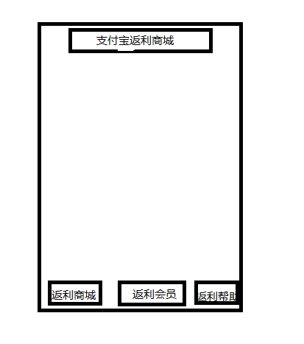

首先玩家点击我们的公众号展示左边图案

一共有三个导航栏，点击返利商城后跳转下面页面
 |  |  |  | 1、购买会员会跳转到购买页面
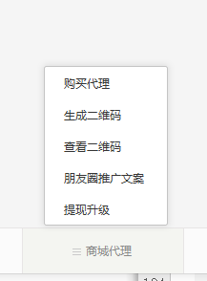
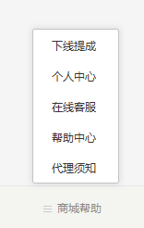
 |  |  |  | 2、朋友圈推广为一个公告页面，引导会员加微信获得推广链接

 |  |  |  | 3、我们没有体现升级

 |  |  |  | 4.下线提成跳转到会员中心的下线提成

 |  |  |  | 5、现在客服同朋友圈推广文案

 |  |  |  | 6、代理须知也为自己编辑的公告页面

 |  |  |  | 7、帮助中心同下面的帮助中心

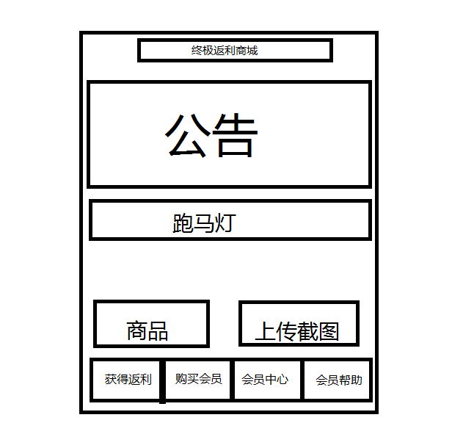

 | 1、返利商城由页面名称，公告，跑马灯决定

 | 2、公告可以放置图片轮流播放，跑马灯根据编写内容循环播放（字体可以编辑）

 | 3，商品只有一个 50返利币（44元）点击即可跳转支付页面

 | 4、上传截图需要和商品一起上传到订单页面，只有上传了图片才可以购买成功

 | 5、底部有另一个菜单栏，分别为获得返利（就是本页面），购买会员，会员中心，会员帮助

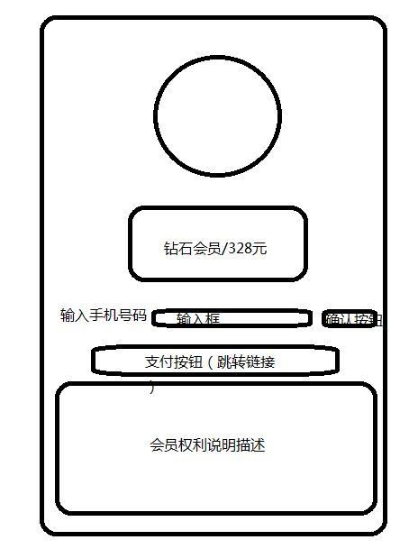

 | 1 | 点击购买会员后暂时此页面

 | 2 | 购买会员页面上部暂时微信用户自己的头像和基本信息和编码

 | 3 | 中间会有一个充值按钮，按钮上标明价格，点击后跳转充值网页，充值网页需要有手机号码验证或者支付宝验证

 | 4 | 充值下面为介绍文字，会员有的权利和利益

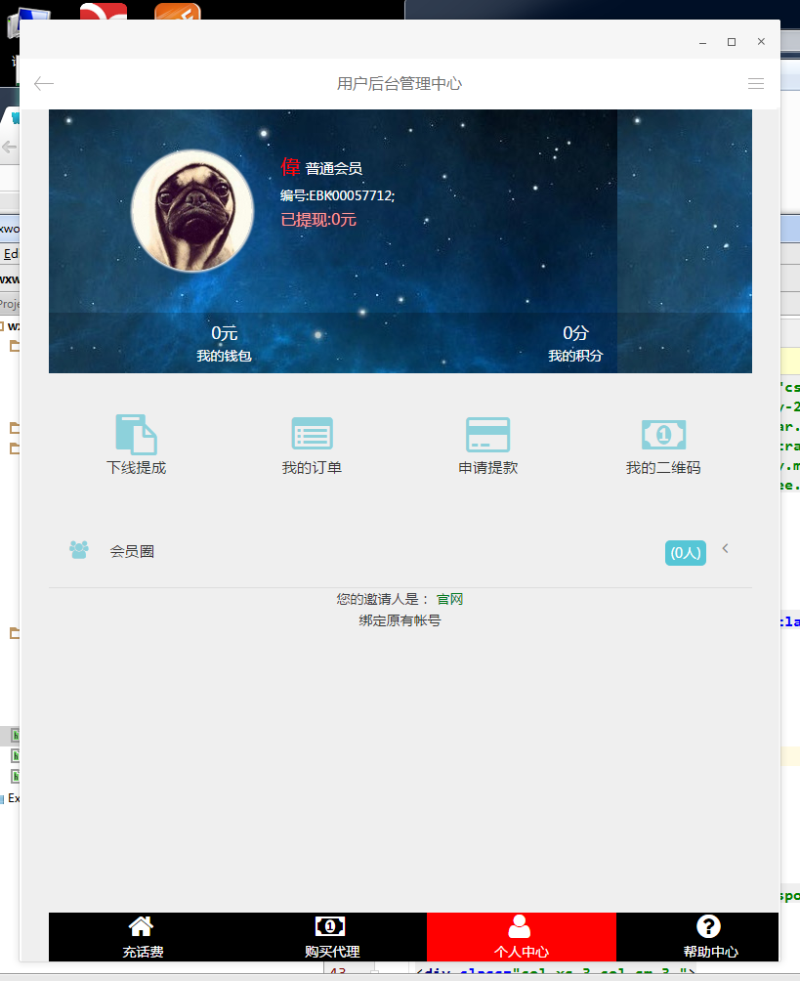

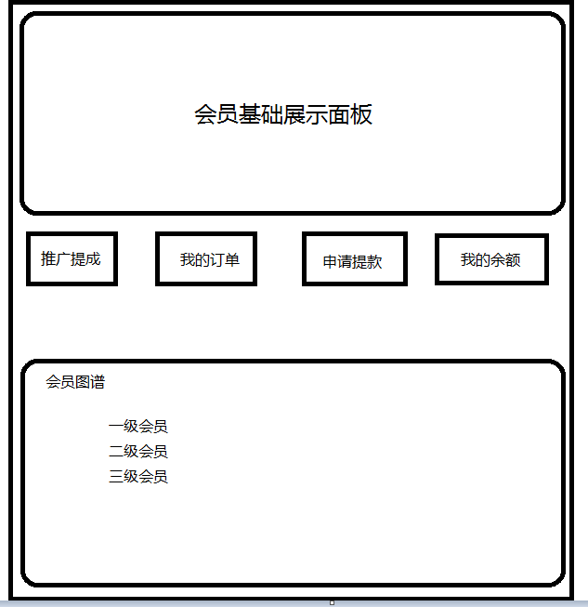
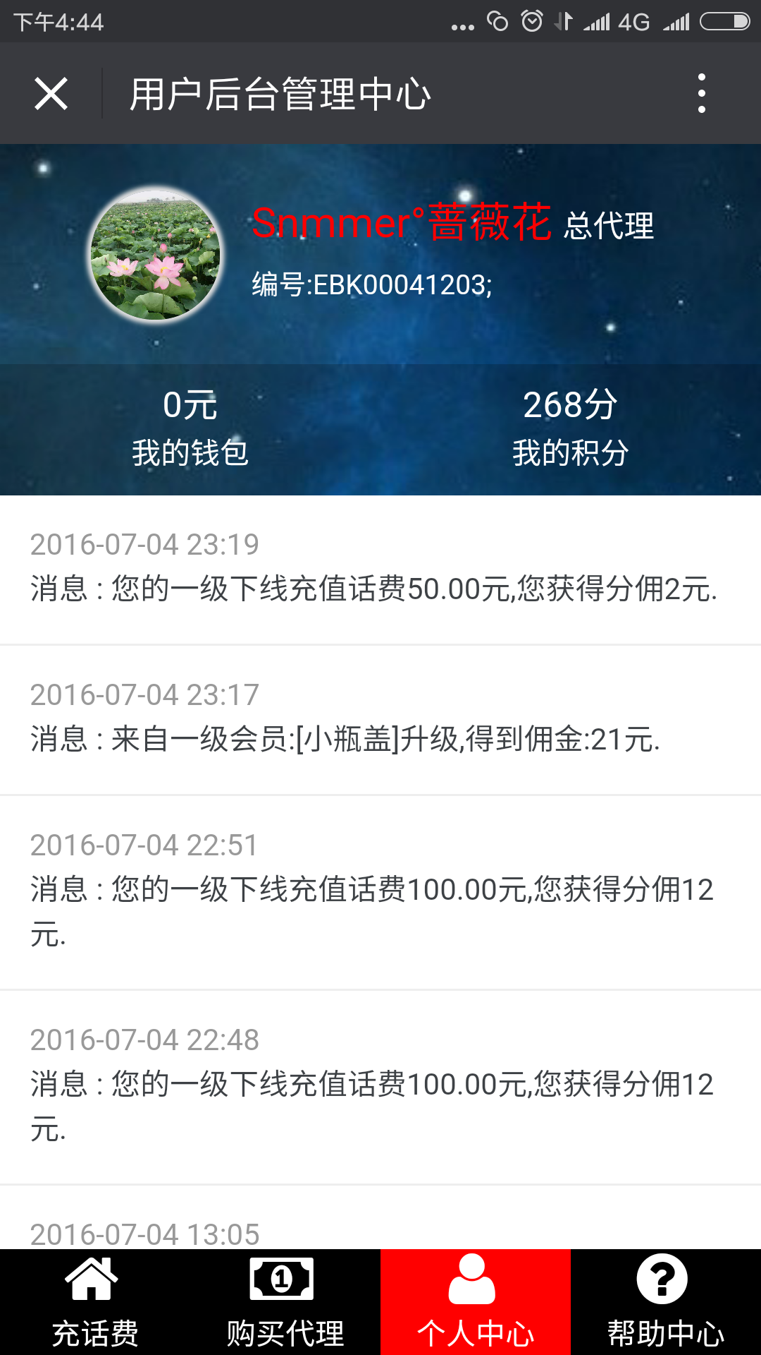

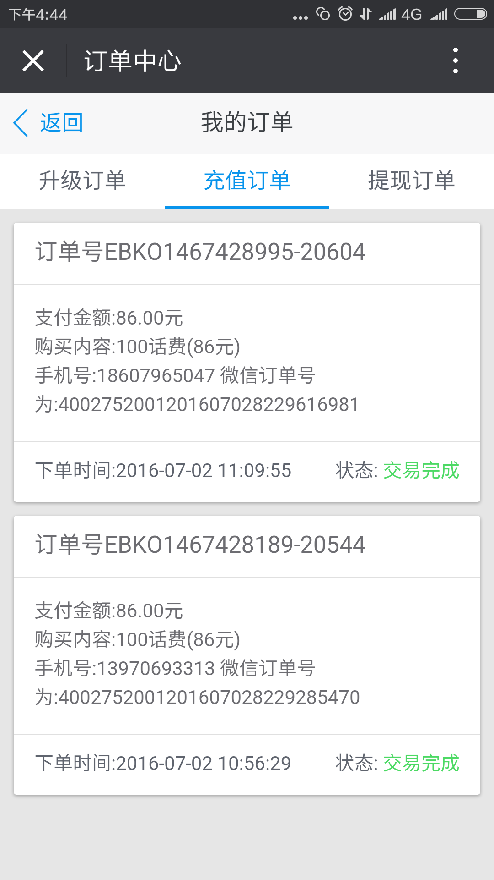
 | 1 | 点击会员中心会有成为会员后的基础信息，区别于购买会员的页面展示
 |  | 该页面展示为会员微信头像和所获得的金额和推广积分，还有会员专属图标
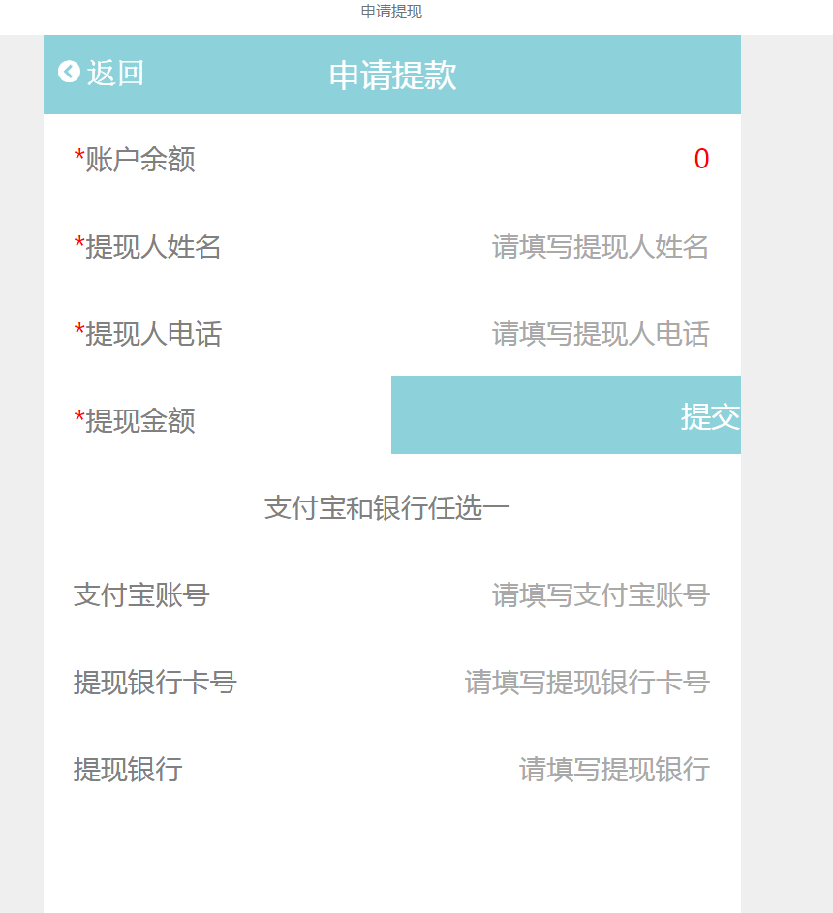
 | 2 | 会员展示板下面为四个关于会员信息的详细页面，

 |  | 推广提成 | 推广提成为改会员推广会员和会员消费所获得的奖金提示

 |  | 我的订单 | 为会员支付返利币的订单和购买会员订单

 |  | 申请提款 | 此页面为会员申请提款需要填写的基本信息

 |  | 我的余额 | 为会员还未提取款项的订单

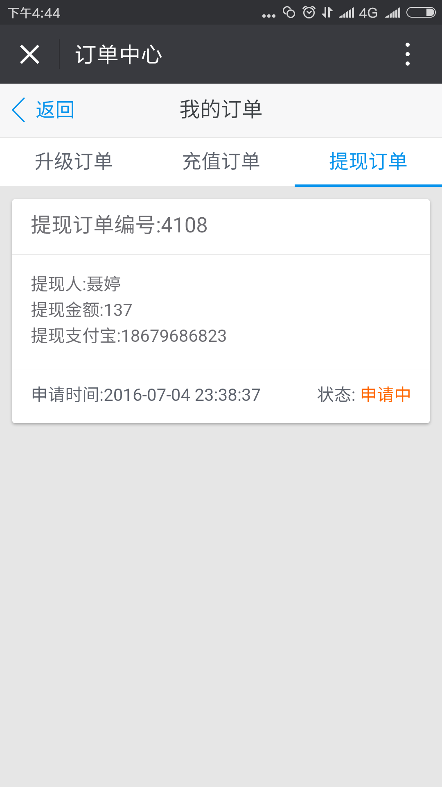

 | 3 | 会员图谱 | 会员图谱暂时现在推广的各级用户的个数和名单需要有层级关系
 |  |  | 点击一级会员 暂时所有一级会员头像界面
 |  |  | 以此类推

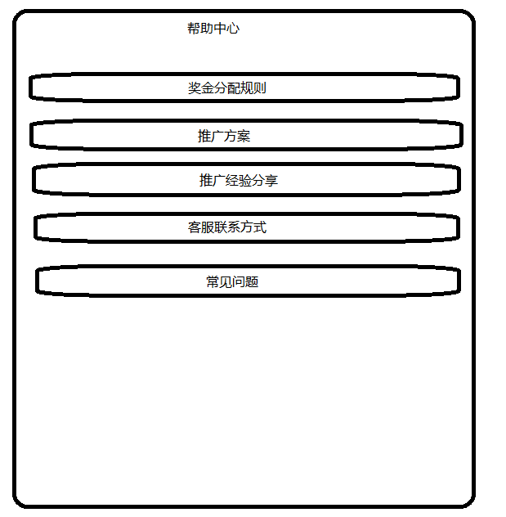

 |  | 帮助中心为简单的几条链接，我们可以编辑文字，点击问题会有我们编辑的微信文章

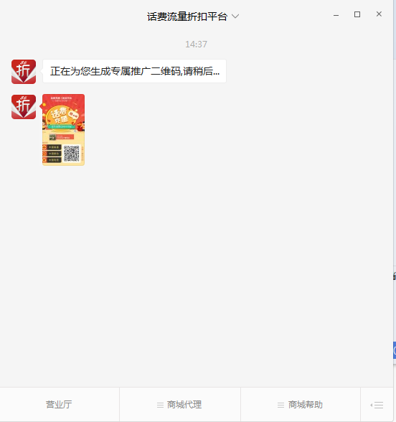

 | 点击返利会员导航页面的生成二维码则为默认给系统发消息，公众平台回复页面提示正在生成

 | 然后后台给会员生成二维码

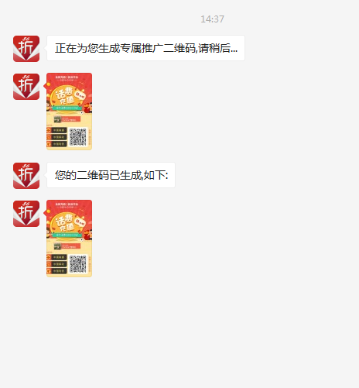

 | 点击返利会员导航页面的查看二维码则为默认给系统发消息，公众平台回复页面提示已生成如下

 | 然后后台给会员生成二维码

